Tổng quan
Mục Đích
 | Giải thích tổng quan batch trong hệ thống
 | Giải thích cách chạy batch Từ unimo
 | Giải thích cách chạy batch từ server Batch
 | Hướng dẫn cách chạy batch hay dùng

Tổng quan batch trong hệ thống.
 | Trong môi trường production, các file batch được Quản lý bẳng trình quản lý batch Systemwalker
 | Systemwalker là nơi nhận đăng kí lịch chạy batch, nhận câu lệnh, quản lý status của các batch đang hoạt động.
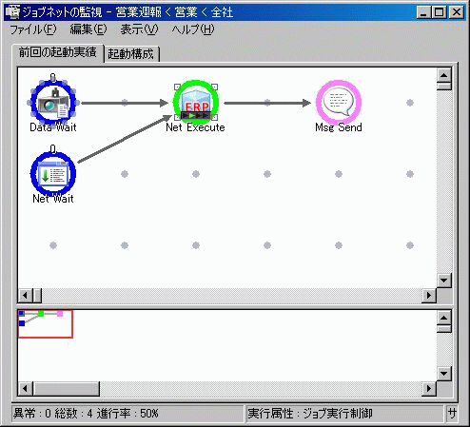

 |  | Minh họa System walker

 | Sơ đồ tổng quan luồn hoạt động Batch

WEB Service có nhiệm vụ nhận yêu cầu chạy batch, xếp hàng đợi, phân phối batch cho các server batch. Quản lý status các batch đang chạy
Tùy theo nghiệp vụ, shell batch có thể đăng kí tiến trình lên trình quản lý batch, gọi procedue DB, hay làm task vụ khác

Server Batch 1

Systemwalker gọi Shell chạy batch
File .sh
Web service quản lý Batch
Server Batch 2

File .sh
System walker
Tùy tình trạng xử lý batch, Tiến trình quản lý sẽ gọi
server batch đang trống để thực hiện batch.
Trạng thái batch được quản lý qua bảng prcm.TM_BTH_JKO_JOKYO_KNRI
* tham khảo Sheet: Kiếm tra tiến trình batch
Procedue Của DB
File .sh
Câu lệnh kiểm tra tiến trình batch
select * from prcm.TM_BTH_JKO_JOKYO_KNRI a
--where a.SYRI_JOKYO in (1,2)
order by a.SIJI_DTM desc

Gửi mail,...
Khởi động bằng tay
File .sh

Tiến trình Quản lý batch có thể gặp lỗi dẫn đến Batch đăng kí không được chạy
Trong quá trình vận hành có thể chạy file batch thủ công từ câu lệnh

Kiếm tra tiến trình batch
Câu lệnh kiểm tra tiến trình batch
select * from prcm.TM_BTH_JKO_JOKYO_KNRI a
--where a.SYRI_JOKYO in (1,2)
order by a.SIJI_DTM desc

MDLE_ID | SYRI_JKO_SEQ | JKO_SYA_ID | SIJI_TMNL_ID | SIJI_DTM | STRT_DTM | END_DTM | SYRI_JOKYO | SYRI_ZMI_KENSU | ERR_CDE | SS_TRKU_SYA_CDE | SS_TRKU_DTM | SS_TRKU_SYS | SS_TRKU_MDLE | SS_KOSIN_SYA_CDE | SS_KOSIN_DTM | SS_KOSIN_SYS | SS_KOSIN_MDLE | SS_MNSI_DTE | SS_KAITEI_NBR | SS_KOSINMT_IP_ADDR | SS_SAKUJO_FLG
CB0129 | 202458 | 99999 | CB0129 | 17-03-29 |  |  | 1 |  |  | 99999 | 17-03-29 | system | 127.0.0.1 | 99999 | 17-03-29 | system | 127.0.0.1 | 17-03-28 | 1 | 1 | 0
CB0128 | 202456 |  |  | 17-03-29 | 17-03-29 | 17-03-29 | 0 | 1 |  | XXXXXX | 17-03-29 | XX | XXXXXBLBT | XXXXXX | 17-03-29 | XX | XXXXXBLBT | 17-03-28 | 1 |  | 0
CB0129 | 202457 |  | DUCNM | 17-03-29 |  |  | 1 |  |  | XXXXXX | 17-03-29 | XX | XXXXXBLBT | XXXXXX | 17-03-29 | XX | XXXXXBLBT | 17-03-28 | 1 |  | 0
CB0128 | 202454 |  |  | 17-03-29 | 17-03-29 | 17-03-29 | 0 | 1 |  | XXXXXX | 17-03-29 | XX | XXXXXBLBT | XXXXXX | 17-03-29 | XX | XXXXXBLBT | 17-03-28 | 1 |  | 0
CB0129 | 202455 |  | DUCNM | 17-03-29 |  |  | 1 |  |  | XXXXXX | 17-03-29 | XX | XXXXXBLBT | XXXXXX | 17-03-29 | XX | XXXXXBLBT | 17-03-28 | 1 |  | 0
CB0129 | 202453 |  | DUCNM | 17-03-29 |  |  | 1 |  |  | XXXXXX | 17-03-29 | XX | XXXXXBLBT | XXXXXX | 17-03-29 | XX | XXXXXBLBT | 17-03-28 | 1 |  | 0
CB0128 | 202452 |  |  | 17-03-29 | 17-03-29 | 17-03-29 | 0 | 1 |  | XXXXXX | 17-03-29 | XX | XXXXXBLBT | XXXXXX | 17-03-29 | XX | XXXXXBLBT | 17-03-28 | 1 |  | 0
GB0021 | 202451 | 99999 | GB0021 | 17-03-29 | 17-03-29 | 17-03-29 | 4 | 0 |  | 99999 | 17-03-29 | system | batch | 99999 | 17-03-29 | system | batch | 17-03-28 | 1 | 127.0.0.1 | 0
CB0070 | 202450 | 999999 | PC313 | 17-03-29 | 17-03-29 | 17-03-29 | 3 | 0 | CMSE1001 | 999999 | 17-03-29 | OC | IC0010BthKidouSijiForm | 999999 | 17-03-29 | OC | IC0010BthKidouSijiForm | 17-03-28 | 1 | 192.168.22.17 | 0
CB0128 | 202449 | 99999 | CB0128 | 17-03-29 | 17-03-29 | 17-03-29 | 3 | 0 | CMSE2017 | 99999 | 17-03-29 | system | 127.0.0.1 | 99999 | 17-03-29 | system | 127.0.0.1 | 17-03-28 | 1 | 1 | 0
CB0129 | 202448 | 99999 | JOBNET | 17-03-29 |  |  | 1 |  |  | 99999 | 17-03-29 | system | 127.0.0.1 | 99999 | 17-03-29 | system | 127.0.0.1 | 17-03-28 | 1 | 1 | 0
CB0129 | 202447 |  | DUCNM | 17-03-29 |  |  | 1 |  |  | XXXXXX | 17-03-29 | XX | XXXXXBLBT | XXXXXX | 17-03-29 | XX | XXXXXBLBT | 17-03-28 | 1 |  | 0
CB0128 | 202446 |  |  | 17-03-29 | 17-03-29 | 17-03-29 | 0 | 1 |  | XXXXXX | 17-03-29 | XX | XXXXXBLBT | XXXXXX | 17-03-29 | XX | XXXXXBLBT | 17-03-28 | 1 |  | 0
CB0129 | 202445 |  | DUCNM | 17-03-29 |  |  | 1 |  |  | XXXXXX | 17-03-29 | XX | XXXXXBLBT | XXXXXX | 17-03-29 | XX | XXXXXBLBT | 17-03-28 | 1 |  | 0
Tên module |  |  |  |  |  |  | Status của batch | Số Case đã xử lý xong | Mã lỗi
 |  |  |  |  |  |  | 0: Đã xong | Tùy logic của batch
 |  |  |  |  |  |  | 1: Đang trong hàng đợi | Trường này mang ý nghĩa khác nhau
 |  |  |  |  |  |  | 2: Đang chạy
 |  |  |  |  |  |  | 3: Lỗi hệ thống
 |  |  |  |  |  |  | 4: Kết thúc với warning

Trên môi trường dev, trong nhiều trường hợp vì lỗi gì đó, số lượng batch Queue chất quá nhiều và không được xử lý
=> Phải select và sửa bẳng tay những record có SYRI_JOKYO = 1: Đang trong hàng đợi, về status 3: Lỗi hệ thống

Chú ý, tuyệt đối ko thực hiện trên môi trường khác ngoài mội trường dev

Chạy batch từ UNIMO
1) | Chạy Xuất hàng nhanh (緊急出荷)
 |  | Trên môi trường production, sau khi nhân viên tổng đài hoặc người dùng đăng kí đơn hàng
 |  | Sẽ có batch chạy vào in thông tin xuất kho chuyển tới nhà kho vào 8:00, 12:00, 15:00, 22:00
 |  | Trong các trường hợp muốn xuất hàng nhanh, hoặc trên môi trường dev
 |  | Thì phải thực hiện theo thao tác dưới đây để yêu cầu xuất hàng

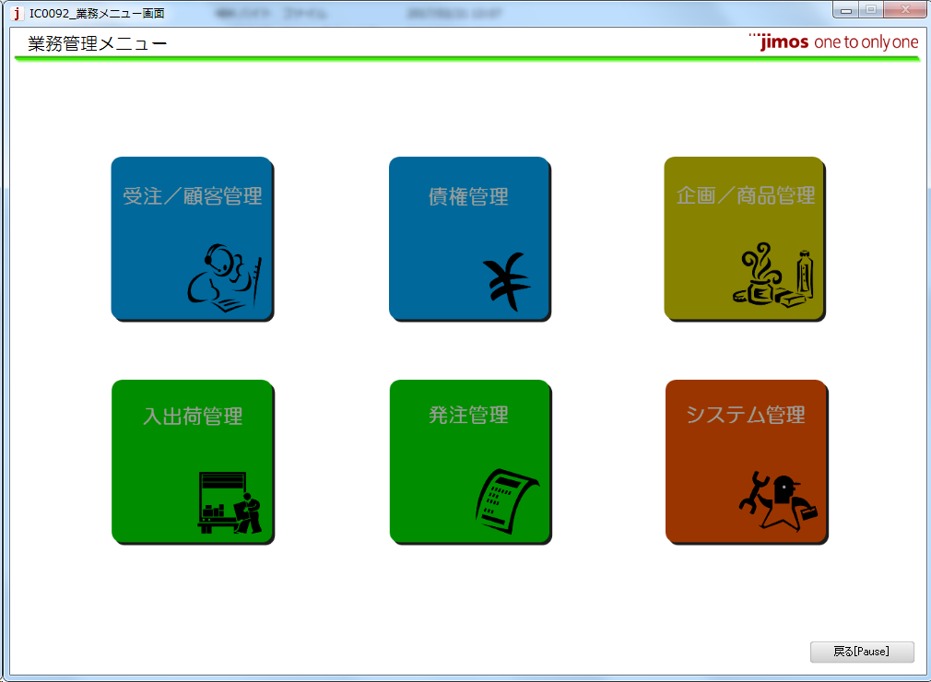
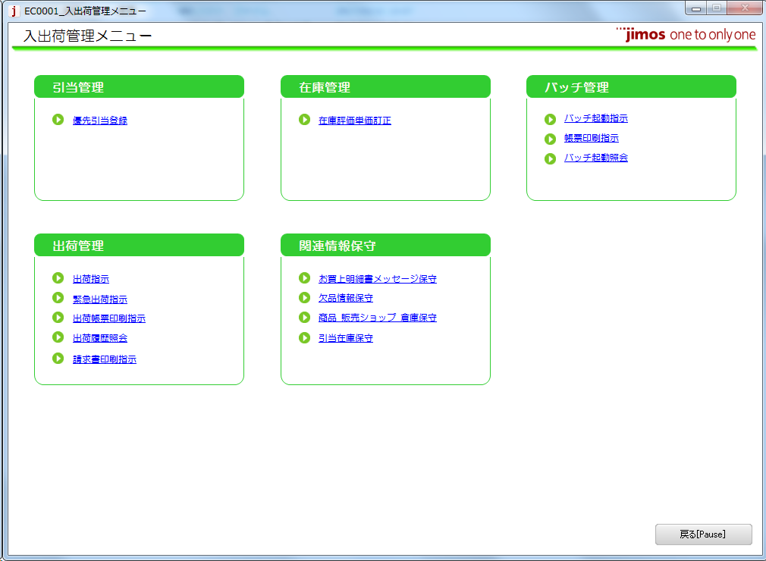

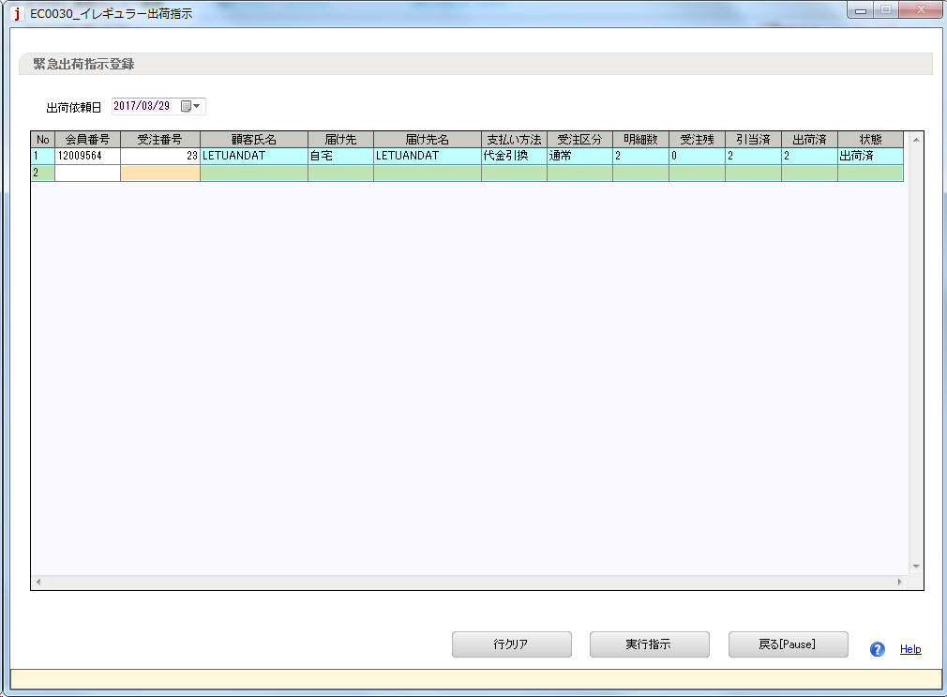
Ngày xuất kho

Mã khách hàng
Mã đơn hàng của khách hàng

2) | Chỉ định Batch chạy từ màn hình Unimo

 | Từ Unimo có thể chỉ định chạy nhiều batch khác nhau từ màn hình dưới đây

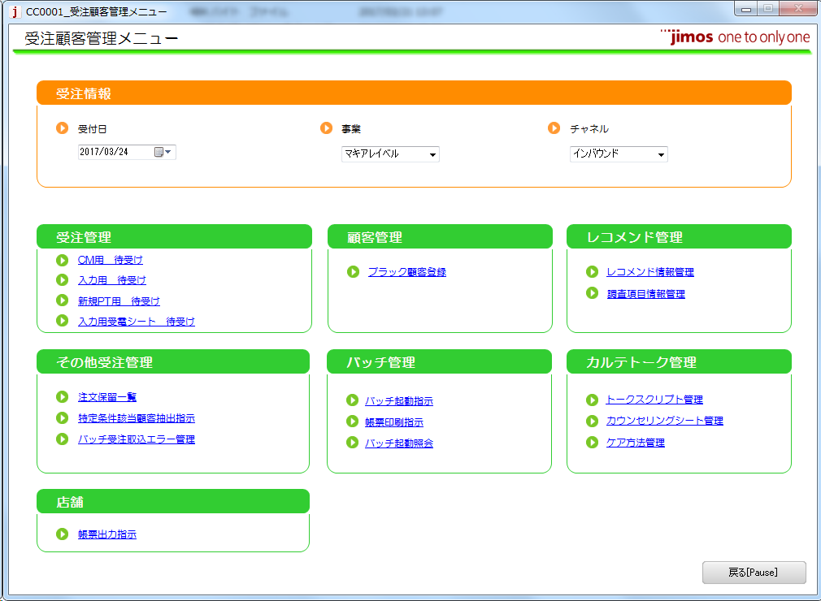

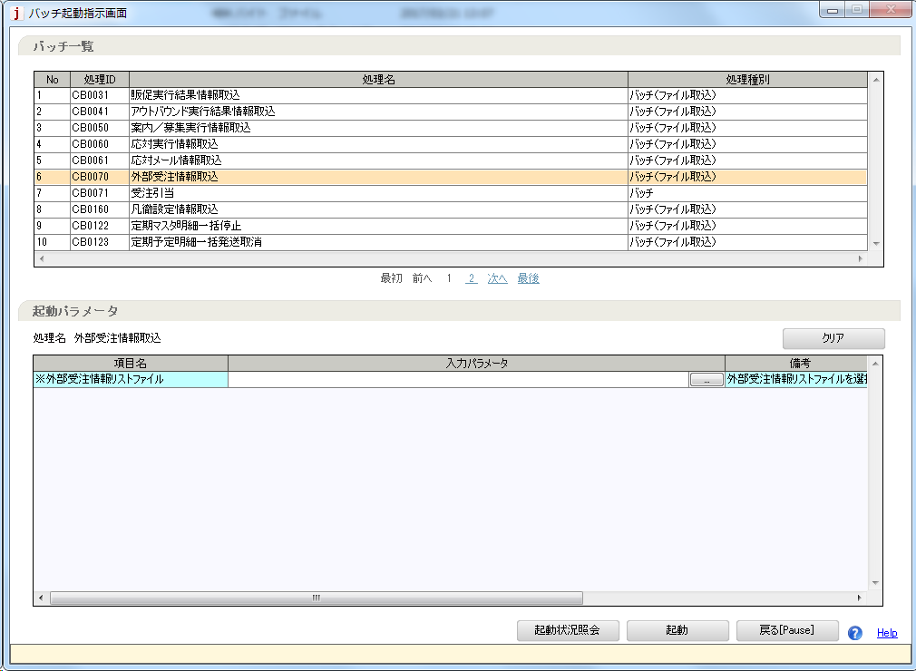

Chọn batch cần chạy.
Ở đây hay dùng
CB0070: Đọc đơn hàng từ file ngoài
...

Chạy batch từ Server
Cách chạy batch từ server
 | Ở đây chỉ giải thích ngắn gọn cách chạy batch trên môi trường dev

1) | Truy cập Batch server trên môi trường dev
 | Môi trường Dev VN |  |  | ssh -i jimos-tokyo.pem ec2-user@13.230.137.232
 | Môi trường Dev Nhật |  |  | ssh -i jimos-dev-aws.pem ec2-user@52.221.140.196
 | File pem để trong cùng thư mục với tài liệu này
2) | Thư mục chứa file batch
 | /usr/local/kikan/bin

3) | Chạy file batch
 | VD: $ ./CB0120.sh 12009564
 | Chạy file batch, tùy logic từng batch mà có thể phải nhập tham số

Các Batch Hay dùng
1) | GB0021: Cập nhật doanh thu
 |  | Điều kiện thực hiên:
 |  |  | Có đơn hàng đã được xác nhận

select a.SYKKA_KAKTE_DTE, a.SYKKA_KAKTE_FLG, a.JTY_NBR from proc.TT_SYKKA_HDR a
where a.KAIIN_NBR = '12009564'
--and a.JTY_NBR = '3'
--update proc.TT_SYKKA_HDR a
--set a.SYKKA_KAKTE_DTE = '2016/06/14',
-- a.SYKKA_KAKTE_FLG = '1'
--where a.KAIIN_NBR = '12009564'
--and a.JTY_NBR = '3'xác nhận đơn hàng
 |  | 1) | Tạo đơn hàng thông thường (Hoặc đơn hàng tạo ra từ kế hoạch gửi định kì Qua batch CB0120)
 |  | 2) | Thực hiện xuất kho nhanh */ Xem sheet Chạy batch từ unimo
 |  | 3) | sửa Header Xuất kho.Ngày xác nhận xuất kho = not null
 |  |  | TT_SYKKA_HDR.SYKKA_KAKTE_DTE = not null
 |  |  | Header Xuất kho.Flag xác nhận xuất kho = 1
 |  |  | TT_SYKKA_HDR.SYKKA_KAKTE_FLG = 1
 |  |  | * Thao tác trên gọi chung là xác nhận đơn hàng

 |  | Phương pháp thực hiện
 |  |  | Gọi lệnh $ ./GB0021
 |  | Điều kiện sau khi thực hiện:
 |  |  | Có thể thực hiện trả hàng

2) | GB0030: Xác nhận trả hàng
 |  | Cập nhật, xác nhận thông tin trả hàng
 |  | Điều kiện thực hiện
 |  |  | Có đơn hàng đã xác nhận trả hàng
 |  | 1) | Tạo đơn hàng thông thường (Hoặc đơn hàng tạo ra từ kế hoạch gửi định kì Qua batch CB0120)
 |  | 2) | Thực hiện xuất kho nhanh */ Xem sheet Chạy batch từ unimo
 |  | 3) | Xác nhận đơn hàng
 |  | 4) | Chạy batch GB0030
 |  | 5) | Tiến hành trả hàng
--select a.HNPIN_IRAI_STS_KBN from proc.TT_HNPIN_IRAI_HDR a
--where a.KAIIN_NBR = '12009564'
--and a.HNPIN_IRAI_STS_KBN = '10'
--update proc.TT_HNPIN_IRAI_HDR a
--set a.HNPIN_IRAI_STS_KBN = '30'
--where a.KAIIN_NBR = '12009564'
--and a.HNPIN_IRAI_STS_KBN = '10'
--select a.HNPIN_IRAI_MSAI_STS_KBN from proc.TT_HNPIN_IRAI_MSAI a
--where a.KAIIN_NBR = '12009564'
--and a.HNPIN_IRAI_MSAI_STS_KBN = '10'
--update proc.TT_HNPIN_IRAI_MSAI a
--set a.HNPIN_IRAI_MSAI_STS_KBN = '30'
--where a.KAIIN_NBR = '12009564'
--and a.HNPIN_IRAI_MSAI_STS_KBN = '10'
 |  | 6) | Sửa Header Status yêu cầu trả hàng. Code header status yêu cầu trả hàng
 |  |  | TT_HNPIN_IRAI_HDR .HNPIN_IRAI_STS_KBN = 30
 |  |  | Sửa Chi tiết Status yêu cầu trả hàng. Code chi tiết status yêu cầu trả hàng
 |  |  | TT_HNPIN_IRAI_MSAI .HNPIN_IRAI_MSAI_STS_KBN = 30
 |  |  | * Gọi chung thao tác này là xác nhận trả hàng

 |  | Phương pháp thực hiện
 |  |  | Gọi lệnh $ ./GB0030

 |  | Điều kiện sau khi thực hiện:
 |  |  | Có thể chạy đc batch GB0031: Tạo thông tin quản lý doanh thu trả hàng

3) | Cb0120: Tạo đơn hàng từ kế hoạch gửi định kì
 |  | Tạo đơn hàng thông thường từ kế hoạch gửi định kì
 |  | Điều kiện thực hiện
 |  |  | 1) Tồn tại kế hoạch gửi có ngày dự kiến gửi trống (Gửi nhanh nhất có thể)
 |  |  | Hoặc kế hoạch gửi có ngày dự kiến gửi nằm trong khoảng nhất định (Hiện nay là 5 ngày)

 |  | Phương pháp thực hiện
 |  |  | $ ./CB0120 <Mã khách hàng>

4) | CB0131: Tạo kế hoạch gửi định kì từ luật gửi định kì
 |  | Tạo kế hoạch gửi định kì từ luật gửi định kì
 |  | Điều kiện thực hiện
 |  |  | Tồn tại luật gửi định kì mà có ít hơn 3 kế hoạch gửi định kì liên kết với nó

 |  | Phương pháp thực hiện
 |  |  | $ ./CB0131 <Mã khách hàng>

5) | GB004103:
 |  | 2018/05/31 From Hira
 |  | 1 | 通常受注作成
 |  | 2 | 緊急出荷（GB9901）
 |  | 3 | 出荷確定（GB0021）
 |  | 4 | 完了（GB0090）
 |  | 5 | 画面で返品依頼（CC0075⇒CC0078⇒CC0079）
 |  | 6 | 返品確定（GB0030）
 |  |  | バッチを実行する前に
 |  |  | 返品依頼ヘッダ．返品依頼ステータス＝30、返品依頼明細．返品依頼明細ステータス＝30
 |  |  | にすることを忘れないこと。
 |  | 7 | GB0041実行

6) |  | GB 0111
 |  |  | 1. ２つ商品の受注を作成（１つの商品は受残）
 |  |  | 2. 緊急出荷
 |  |  | 3. SQLを実行して、出荷確定する
 |  |  | 4. GB0021を実行
 |  |  | *5. 引当商品を譲渡する＝GB0090を実行する*
 |  |  | *6. GB0111を実行する*
7) |  | GB 0110: Thu thập ủy quyền thẻ tín dụng
 |  |  | Điều kiện thực hiện:
 |  |  | Batch chạy buổi tối
 |  |  | Đối với những đơn hàng ở trạng thái xuất kho, nhưng chưa cập nhật doanh thu (có thể do hết hàng)
 |  |  | batch GB0110 được thực hiện quét tất cả những đơn hàng trong vòng 2 tháng và sẽ thực hiện authority lại đối với những đơn hàng như thế

 |  |  | Phương pháp thực hiện:
 |  |  | 1.クレジットカードで受注を作成 |  | 1. Đăng ký đơn hàng sử dụng thẻ tín dụng
 |  |  | 2．緊急出荷 |  | 2. Thực hiện xuất kho gấp (EB9901)
 |  |  | 3. TM_SYS_CMMN.KEIRI_TEKIYO_YMを変更（現在から2か月以降）
 |  |  | 4．IC0010からGB0110実行
8) |  | Đăng ký batch mới (CB0091)
 |  |  | Migrate đăng ký vào các bảng sau:
 |  |  | - tm_mdle_knri (quản lý batch)
 |  |  | - tm_bth_kidou_prm (quản lý tham số input của batch)
 |  |  | - tm_scrty_grp_settei_joho (quản lý phân quyền cho phép user chạy batch)

